Figurer utsläpp
CO2
 | 2010 | 2030 | 2040
 | 18.9 | 10.2 | 5.0
 |  | 11.4 | 14.7
 |  | 11.4 | 9.2
PMslitage
 | 2010 | 2030 | 2040
 | 13.96 | 18.8 | 21.5
 |  | 19.1 | 36.5
 |  | 19.1 | 37.3
Referensscenario | Scenario 1 | Scenario 2

PMavgas
 | 2010 | 2030 | 2040
 | 1.40 | 0.1 | 0.1
 |  | 0.2 | 0.2
 |  | 0.2 | 0.1
NOx
 | 2010 | 2030 | 2040
 | 59.85 | 8.9 | 3.8
 |  | 10.0 | 11.3
 |  | 10.0 | 7.1

Beräkningar konsumentöverskott
 |  |  |  | Referensscenario |  | Scenario 1 |  | Scenario 2
Indata för beräkningar |  |  |  | Beslutad politik - Trafikverkets basscenario, ändras ej av EMA! |  | Policy scenario (EMA) |  | Reference scenario (EMA -beslutad politik, varierande X)
Utdata | Kategori | Enhet | Beteckning | 2030 | 2040 | 2030 | 2040 | 2030 | 2040
Körkostnad | Lätta fordon - Sammanvägd | kr/mil | c | 20.74 | 19.66 | 19.79 | 18.43 | 19.79 | 16.95
Körkostnad | Tunga lastbilar - Sammanvägd | kr/mil | c | 171.70 | 167.74 | 141.20 | 111.74 | 141.20 | 111.74
Trafikarbete | Lätta fordon - Totalt | miljarder fordonskilometer per år | d | 88.25 | 100.26 | 89.47 | 171.60 | 89.47 | 175.46
Trafikarbete | Tunga lastbilar - Totalt | miljarder fordonskilometer per år | d | 5.98 | 7.05 | 6.21 | 11.00 | 6.21 | 11.00
Transporteffektiv samhällsplanering | Lätta fordon | procent |  | 0.00 | 0.00 | 0.00 | 0.00 | 0.00 | 0.00
Transporteffektiv samhällsplanering | Tunga lastbilar | procent |  | 0.00 | 0.00 | 0.00 | 0.00 | 0.00 | 0.00

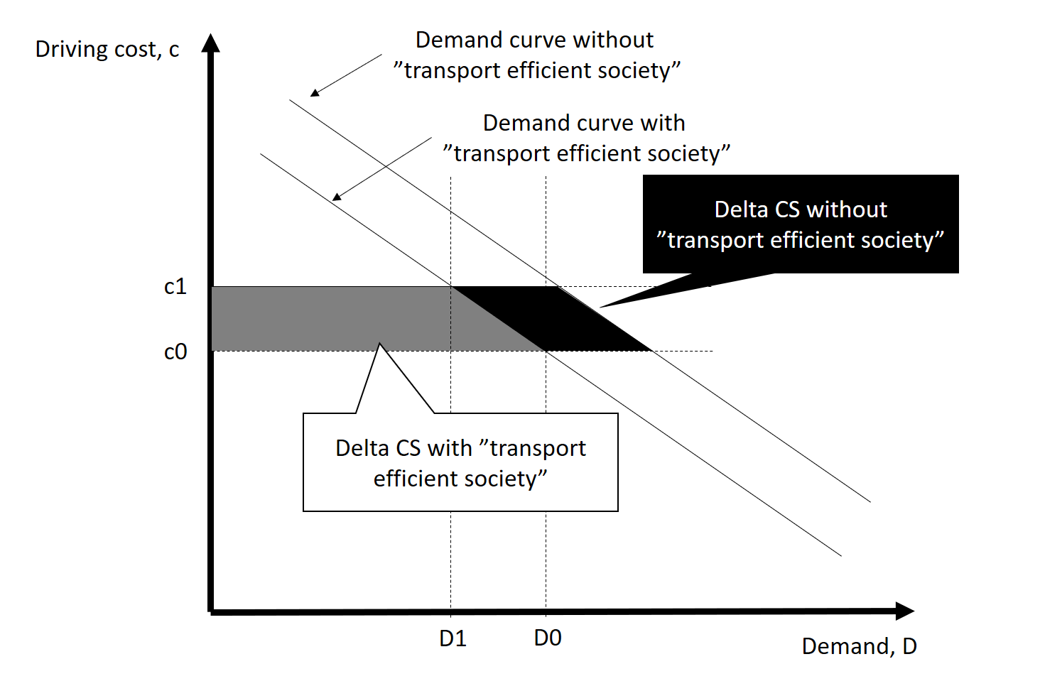

 |  |  |  |  |  | Scenario 1 |  | Scenario 2
Beräkning konsumentöverskott - jämför mellan scenario 1 och 2. |  |  |  |  |  | Policy scenario (EMA) |  | Reference scenario (EMA -beslutad politik, varierande X)
 |  |  |  |  |  | 2030 | 2040 | 2030 | 2040
Trafikarbete referens justerat för transporteffektivt samhälle | Lätta fordon - Totalt | miljarder fordonskilometer per år | d0 |  |  | 89.5 | 175.5 | 89.5 | 100.3
Trafikarbete referens justerat för transporteffektivt samhälle | Tunga lastbilar - Totalt | miljarder fordonskilometer per år | d0 |  |  | 6.2 | 11.0 | 6.2 | 7.0
Förändring i trafikarbete jmfr referens | Lätta fordon - Totalt | miljarder fordonskilometer per år | d1-d0 |  |  | 0.0 | -3.9 | 0.0 | 75.2
Förändring i trafikarbete jmfr referens | Tunga lastbilar - Totalt | miljarder fordonskilometer per år | d1-d0 |  |  | 0.0 | 0.0 | 0.0 | 4.0
Förändring i kostnad jmfr referens | Lätta fordon - Sammanvägd | kr/mil | c1-c0 |  |  | 0.0 | 1.5 | 0.0 | -2.7
Förändring i kostnad jmfr referens | Tunga lastbilar - Sammanvägd | kr/mil | c1-c0 |  |  | 0.0 | 0.0 | 0.0 | -56.0
Delta CS remaining/old users | Lätta fordon - Sammanvägd | miljarder kronor |  |  |  | 0 | -25 | 0 | 27
Delta CS remaining/old users | Tunga lastbilar - Sammanvägd | miljarder kronor |  |  |  | 0 | 0 | 0 | 39
Delta CS diverted users/new users | Lätta fordon - Sammanvägd | miljarder kronor |  |  |  | 0 | 0 | 0 | -10
Delta CS diverted users/new users | Tunga lastbilar - Sammanvägd | miljarder kronor |  |  |  | 0 | 0 | 0 | -11
Delta CS total | Lätta fordon - Sammanvägd | miljarder kronor |  |  |  | 0 | -26 | 0 | 17
Delta CS total | Tunga lastbilar - Sammanvägd | miljarder kronor |  |  |  | 0 | 0 | 0 | 28
Delta CS total bilar lastbilar |  | miljarder kronor |  |  |  | 0 | -26 | 0 | 45

